graph 1
Superficie du logement
Wohnfläche
< 25 m² | 1.6%
25-49 m² | 4.8%
50-74 m² | 12.6%
75-99 m² | 18.2%
100-124 m² | 18.1%
125-149 m² | 13.1%
149-174m² | 10.5%
175-199m² | 5.8%
200-224m² | 6.5%
225-249 m² | 2.2%
250+ m² | 6.7%

graph 2
surface par personne
Wohnfläche/Kopf
< 20 m² | 6.2%
20 - 40 m² | 28.1%
40 - 60 m² | 25.4%
60 - 80 m² | 16.4%
80 - 100 m² | 10.6%
100 - 120 m² | 4.6%
120 - 140 m² | 3.2%
160+ m² | 5.4%

carte 1
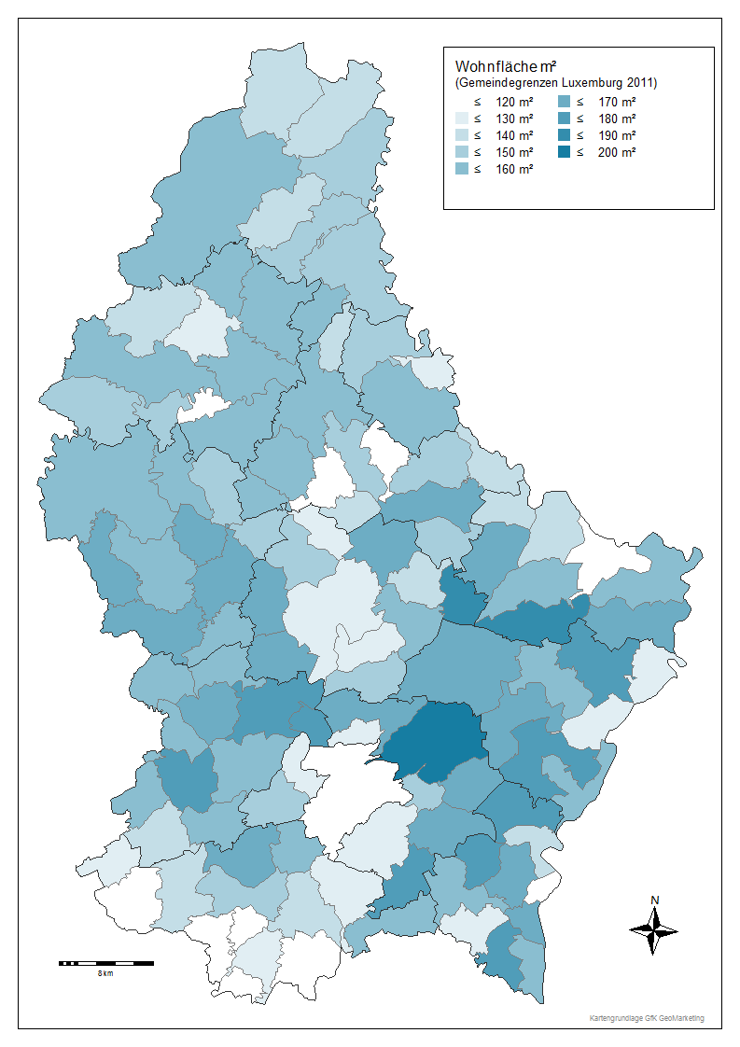
Commune | Surface m² par ménage
Gemeinde | Wohnfläche m²/Haushalt
Luxembourg | 105.46
Surface de logement en m²
Bascharage | 134.96
(délimitations communales 2011)
Clemency | 159.76
Dippach | 157.44
Garnich | 177.48
Hobscheid | 150.36
Kehlen | 170.24
Koerich | 166.86
Kopstal | 173.64
Mamer | 151.64
Septfontaines | 151.13
Steinfort | 151.19
Bettembourg | 132.17
Differdange | 103.78
Dudelange | 117.29
Esch-Alzette | 95.95
Frisange | 151.79
Kayl | 126.94
Leudelange | 153.84
Mondercange | 148.71
Pétange | 120.09
Reckange | 165.18
Roeser | 129.49
Rumelange | 117.32
Sanem | 131.24
Schifflange | 115.5
Bertrange | 148.79
Contern | 166.62
Hesperange | 125.45
Niederanven | 190.16
Sandweiler | 140.44
Schuttrange | 169.63
Steinsel | 161.04
Strassen | 129.41
Walferdange | 128.99
Weiler-la-Tour | 179.41
Colmar-Berg | 120.56
Bissen | 140.33
Boevange-Attert | 167.88
Fischbach | 158.14
Heffingen | 183.19
Larochette | 131.92
Lintgen | 128.59
Lorentzweiler | 143.04
Mersch | 128.84
Nommern | 165.19
Tuntange | 167.37
Wincrange | 150.84
Clervaux | 134.2
Consthum | 159.72
Heinerscheid | 147.17
Hosingen | 143.59
Munshausen | 145.5
Troisvierges | 139.5
Weiswampach | 136.85
Bettendorf | 144.89
Bourscheid | 151.6
Diekirch | 116.59
Ermsdorf | 164.88
Erpeldange | 149.43
Ettelbruck | 116.63
Feulen | 151.86
Hoscheid | 139.38
Medernach | 143.27
Mertzig | 151.3
Reisdorf | 131.68
Schieren | 137.97
Beckerich | 160.69
Préizerdaul | 162.15
Ell | 165.88
Rambrouch | 150.78
Grosbous | 147.4
Redange | 157.16
Saeul | 156.6
Useldange | 163.42
Vichten | 140.81
Wahl | 154.12
Boulaide | 142.06
Esch-Sûre | 115.72
Eschweiler | 153.95
Goesdorf | 152.77
Lac Haute Sûre | 156.26
Heiderscheid | 151.93
Kiischpelt | 151.53
Neunhausen | 142.21
Wiltz | 128.64
Winseler | 139.97
Tandel | 159.93
Putscheid | 143.66
Vianden | 128
Beaufort | 133.16
Bech | 181.23
Berdorf | 136.69
Consdorf | 156.42
Echternach | 116.72
Mompach | 161.42
Rosport | 151.91
Waldbillig | 166.95
Betzdorf | 168.92
Biwer | 158.75
Flaxweiler | 176.97
Grevenmacher | 121.87
Junglinster | 163.37
Manternach | 172.94
Mertert | 127.58
Wormeldange | 155.52
Bous | 162.57
Burmerange | 178.16
Dalheim | 158.37
Lenningen | 177.32
Mondorf | 121.54
Schengen | 155.23
Remich | 113.81
Stadtbredimus | 137.15
Waldbredimus | 174.68
Wellenstein | 164.21
Total | 129.88

carte 2
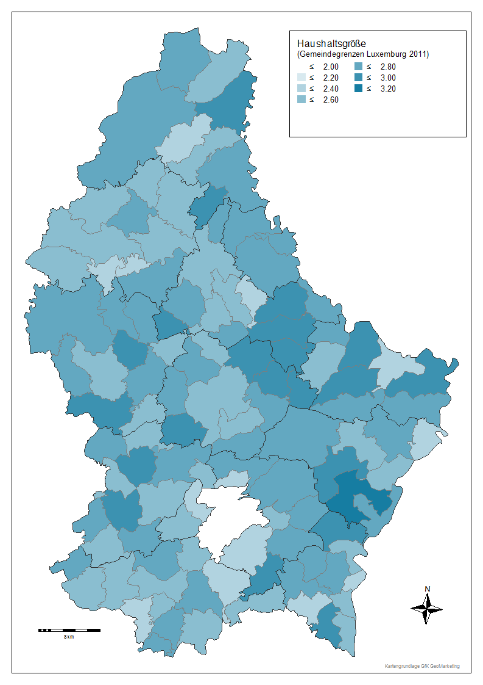
Commune | Taille du ménage
Gemeinde | Haushaltsgröße
Luxembourg | 1.94
Taille des ménages
Bascharage | 2.50
(délimitations communales 2011)
Clemency | 2.66
Dippach | 2.63
Garnich | 2.82
Hobscheid | 2.61
Kehlen | 2.70
Koerich | 2.85
Kopstal | 2.56
Mamer | 2.58
Septfontaines | 2.45
Steinfort | 2.55
Bettembourg | 2.66
Differdange | 2.57
Dudelange | 2.44
Esch-Alzette | 2.29
Frisange | 2.54
Kayl | 2.63
Leudelange | 2.47
Mondercange | 2.52
Pétange | 2.66
Reckange | 2.64
Roeser | 2.39
Rumelange | 2.67
Sanem | 2.60
Schifflange | 2.51
Bertrange | 2.53
Contern | 2.68
Hesperange | 2.30
Niederanven | 2.68
Sandweiler | 2.49
Schuttrange | 2.73
Steinsel | 2.67
Strassen | 2.36
Walferdange | 2.34
Weiler-la-Tour | 2.91
Colmar-Berg | 2.48
Bissen | 2.80
Boevange-Attert | 2.73
Fischbach | 2.68
Heffingen | 2.95
Larochette | 2.91
Lintgen | 2.58
Lorentzweiler | 2.61
Mersch | 2.51
Nommern | 2.86
Tuntange | 2.82
Wincrange | 2.69
Clervaux | 2.37
Consthum | 2.83
Heinerscheid | 2.82
Hosingen | 2.61
Munshausen | 2.59
Troisvierges | 2.68
Weiswampach | 2.43
Bettendorf | 2.84
Bourscheid | 2.52
Diekirch | 2.33
Ermsdorf | 2.82
Erpeldange | 2.57
Ettelbruck | 2.43
Feulen | 2.76
Hoscheid | 2.61
Medernach | 2.90
Mertzig | 2.86
Reisdorf | 2.74
Schieren | 2.65
Beckerich | 2.90
Préizerdaul | 2.82
Ell | 2.74
Rambrouch | 2.71
Grosbous | 2.68
Redange | 2.60
Saeul | 2.52
Useldange | 2.66
Vichten | 2.55
Wahl | 2.73
Boulaide | 2.44
Esch-Sûre | 2.22
Eschweiler | 2.60
Goesdorf | 2.60
Lac Haute Sûre | 2.55
Heiderscheid | 2.74
Kiischpelt | 2.55
Neunhausen | 2.30
Wiltz | 2.71
Winseler | 2.52
Tandel | 2.76
Putscheid | 2.68
Vianden | 2.62
Beaufort | 2.79
Bech | 2.80
Berdorf | 2.94
Consdorf | 2.88
Echternach | 2.35
Mompach | 2.74
Rosport | 2.86
Waldbillig | 2.60
Betzdorf | 2.88
Biwer | 2.60
Flaxweiler | 3.02
Grevenmacher | 2.44
Junglinster | 2.72
Manternach | 2.78
Mertert | 2.39
Wormeldange | 2.64
Bous | 2.71
Burmerange | 2.93
Dalheim | 2.78
Lenningen | 2.93
Mondorf | 2.30
Schengen | 2.56
Remich | 2.23
Stadtbredimus | 2.51
Waldbredimus | 2.78
Wellenstein | 2.59
Total | 2.41

carte 3
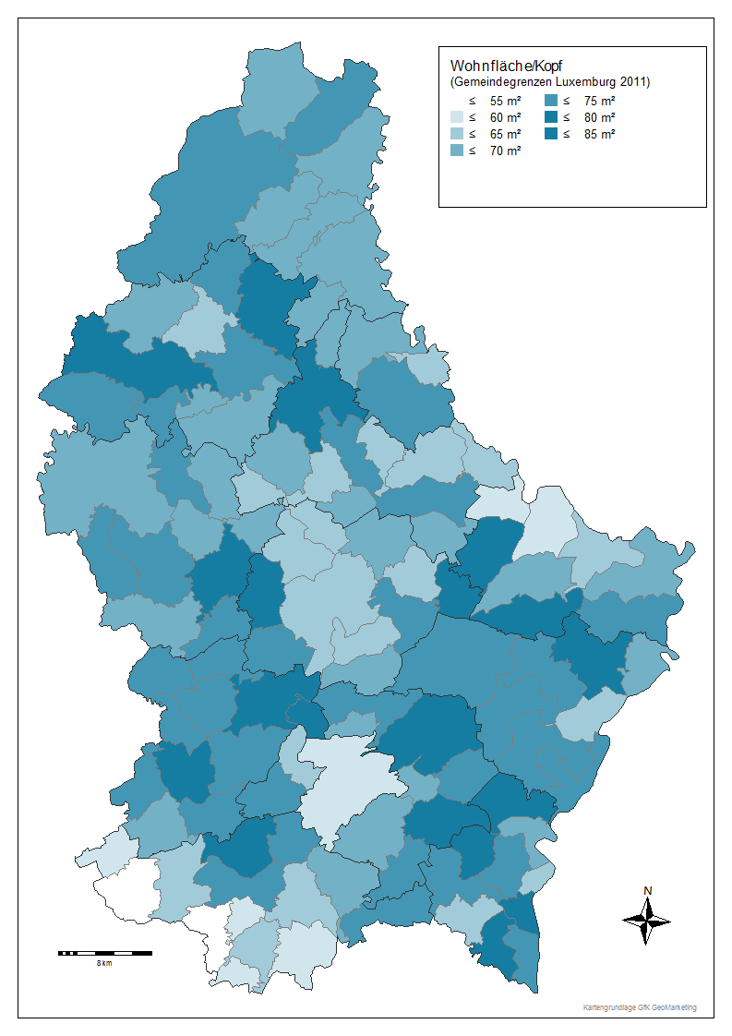
Commune | Surface par personne
Gemeinde | Wohnfläche pro Kopf
Luxembourg | 59.4
Surface de logement par tête
Bascharage | 65.2
(délimitations communales 2011)
Clemency | 74.3
Dippach | 71.9
Garnich | 75.1
Hobscheid | 70.4
Kehlen | 77.3
Koerich | 70.5
Kopstal | 82.7
Mamer | 71.9
Septfontaines | 73.8
Steinfort | 72.2
Bettembourg | 61.8
Differdange | 50.9
Dudelange | 59.2
Esch-Alzette | 52.2
Frisange | 71.3
Kayl | 61.8
Leudelange | 72.6
Mondercange | 70.7
Pétange | 57.6
Reckange | 75.4
Roeser | 65.2
Rumelange | 56.4
Sanem | 63.0
Schifflange | 57.6
Bertrange | 72.4
Contern | 75.6
Hesperange | 66.2
Niederanven | 84.2
Sandweiler | 69.1
Schuttrange | 74.1
Steinsel | 73.2
Strassen | 64.8
Walferdange | 67.5
Weiler-la-Tour | 74.3
Colmar-Berg | 61.0
Bissen | 61.7
Boevange-Attert | 75.5
Fischbach | 70.9
Heffingen | 81.9
Larochette | 60.3
Lintgen | 62.1
Lorentzweiler | 66.6
Mersch | 62.0
Nommern | 68.6
Tuntange | 70.1
Wincrange | 71.3
Clervaux | 68.5
Consthum | 69.5
Heinerscheid | 66.6
Hosingen | 69.6
Munshausen | 69.9
Troisvierges | 68.9
Weiswampach | 70.5
Bettendorf | 63.4
Bourscheid | 75.8
Diekirch | 63.8
Ermsdorf | 73.4
Erpeldange | 70.4
Ettelbruck | 60.6
Feulen | 68.0
Hoscheid | 68.0
Medernach | 65.2
Mertzig | 64.7
Reisdorf | 60.2
Schieren | 66.6
Beckerich | 67.3
Préizerdaul | 69.3
Ell | 73.1
Rambrouch | 69.2
Grosbous | 66.4
Redange | 74.4
Saeul | 74.5
Useldange | 77.5
Vichten | 67.9
Wahl | 73.3
Boulaide | 71.8
Esch-Sûre | 67.3
Eschweiler | 73.1
Goesdorf | 74.2
Lac Haute Sûre | 75.2
Heiderscheid | 67.7
Kiischpelt | 76.5
Neunhausen | 73.5
Wiltz | 61.4
Winseler | 69.8
Tandel | 72.3
Putscheid | 66.7
Vianden | 60.9
Beaufort | 59.9
Bech | 75.1
Berdorf | 58.6
Consdorf | 65.8
Echternach | 61.3
Mompach | 70.7
Rosport | 67.1
Waldbillig | 75.1
Betzdorf | 72.7
Biwer | 74.5
Flaxweiler | 70.7
Grevenmacher | 62.9
Junglinster | 72.4
Manternach | 78.7
Mertert | 65.6
Wormeldange | 72.0
Bous | 74.7
Burmerange | 76.5
Dalheim | 70.1
Lenningen | 75.3
Mondorf | 63.2
Schengen | 74.2
Remich | 62.5
Stadtbredimus | 68.0
Waldbredimus | 75.3
Wellenstein | 76.3
Total | 64.1

